9.30测试问题cxmq111
1、期初无金额，但累计额时期初有金额加进去的.此客户，此。

回复：先前改过了，不知道是不是你在改之前做的测试，我现在测试是没有问题的。

2、该收支单未回款，已抛转总账，cxmq110未维护收支单金额不显示。
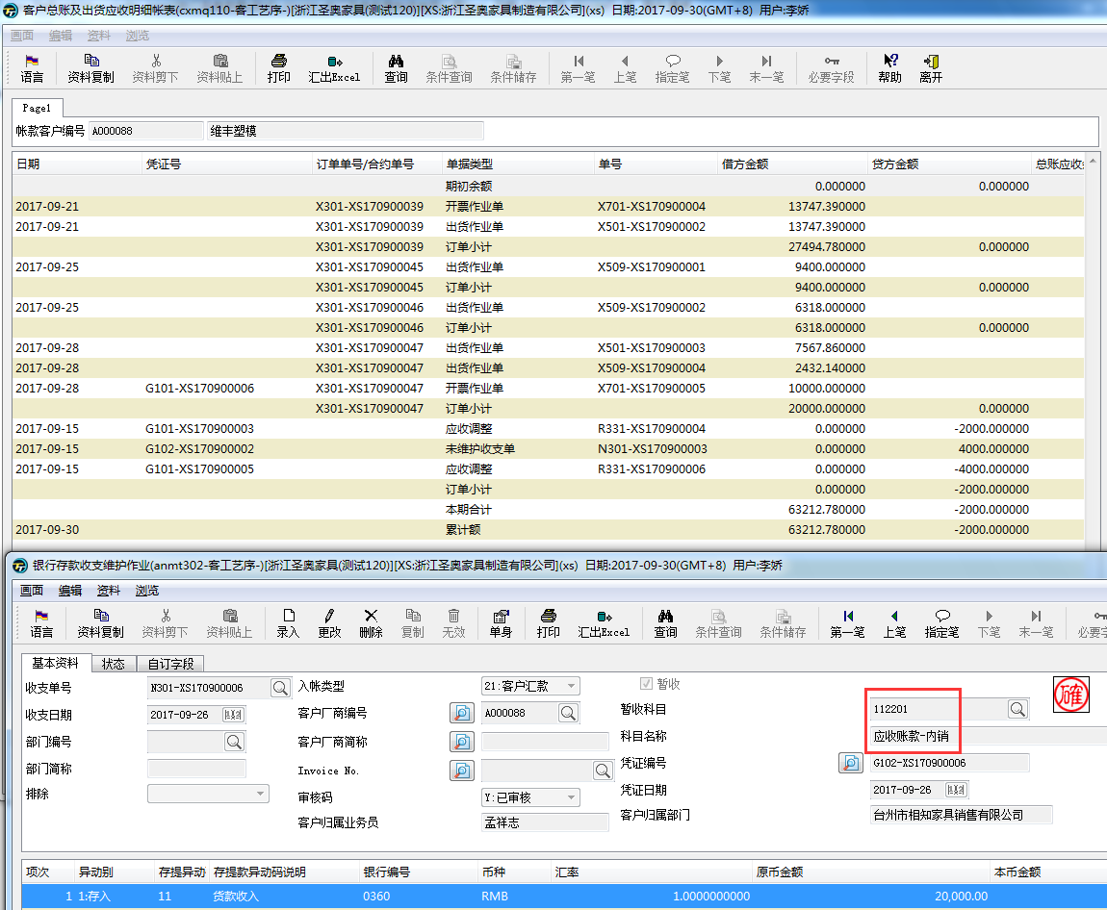

回复：这个应该是客户厂商名称为空造成的，我在后台吧这个收支单的客户厂商简称加上去可以显示出来了。

3、凭证号：G101-XS170900003，转入客户A033567，转入科目112201，执行cxmq110该笔转入金额未计入报表。
目前测试，调账单，转出客户计入贷方负数，转入客户是否应该计入贷方正数（请协助评估此逻辑是否合理）。若逻辑正确，请调整。
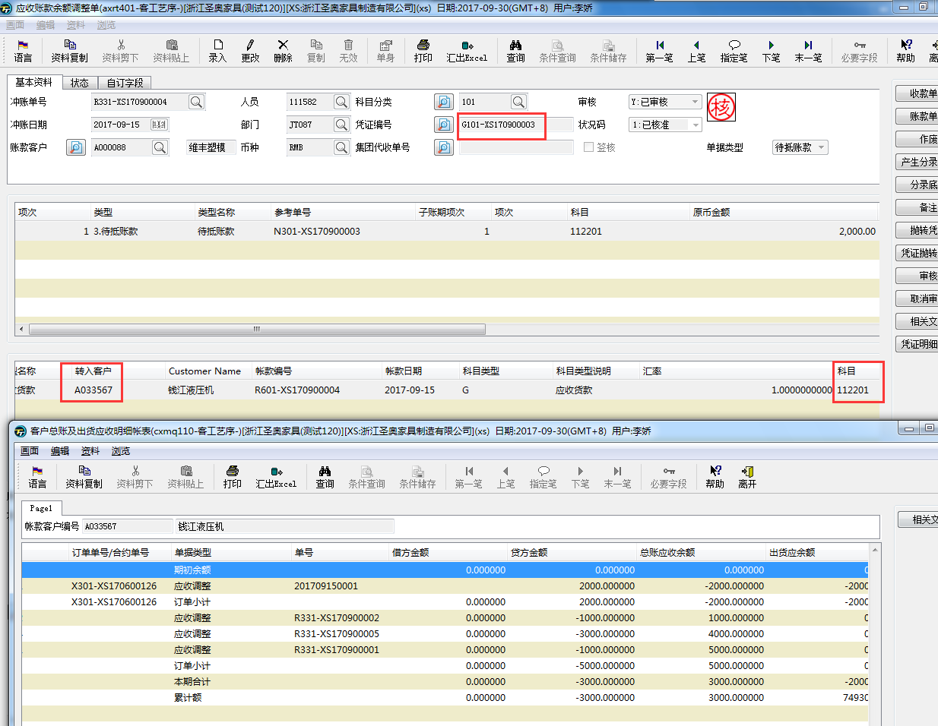

回复：规格里面是这样的，抓取axrt401中单头的原币金额、本币金额，若单头单据类型为1.应收账款则金额计入报表借方金额并以负数显示，
若单头单据类型为2.待抵账款则金额计入报表贷方金额并以负数显示
是根据单头的账款客户统计的，所以转入客户应该是没有的。

4、收支单N301-XS170900002，调账三次，累计调出金额5000，回款2000，未回款金额3000.
问题：收款未回款金额未显示。
假设A客户收支10000，调账转出5000，回款2000，应该是贷方5000，总账应收余额-5000.
9.13有提过：收款未维护金额=收支单金额-调账单金额-回款金额。若照这个逻辑和客制规格，算出来贷方为0，总账应收为0，这里逻辑感觉哪里不对。
收支金额=回款+收款未维护，未维护金额是不是无需考虑调账的？
看起来未维护收支单金额是不应该减去调账金额的。

如果未回款抓了待抵调整的，待抵调整无需单独在抓取了，未回款没抓待抵调整金额，待抵调整需要单独在抓取。
麻烦在改回之前的逻辑，本期收款未回款原币金额抓取运行年度月份该客户已审核且抛转凭证未在cxmt100中进行回款勾稽的anmt302原币金额、本期回款本币金额anmt302本币金额，按客户+币种不同分别做合计

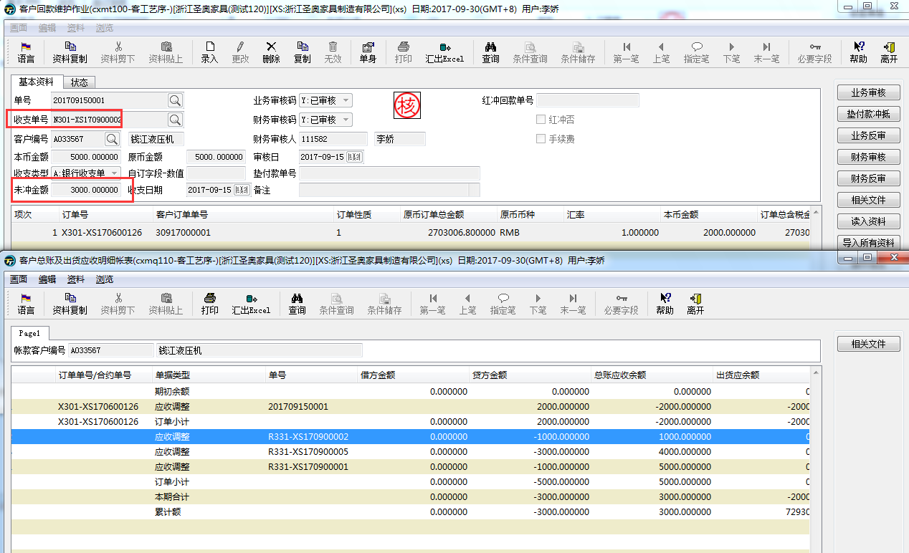

回复：已经改回原来的逻辑，现在是未维护收支单=收支单-回款。

